S梁剛度増大率
大梁の床版による剛度増大率は、実計算による値の1/2かつ片側スラブ付き1.2、両側スラブ付1.4以下とする。
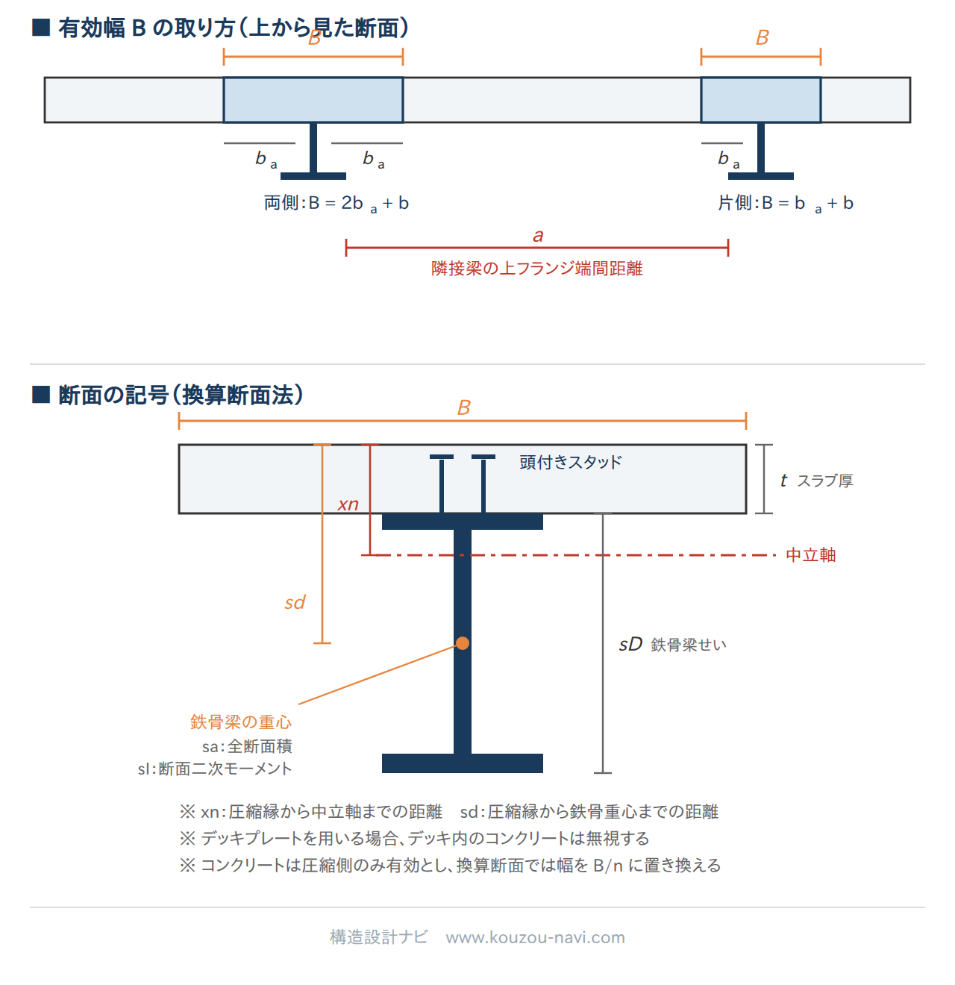
 |  |  |  |  |  |  |  | SS400 | 235
 |  |  |  |  |  |  |  | SM490A | 325
 |  |  |  |  |  |  |  | SN400B | 235
 |  |  |  |  |  |  |  | SN490B | 325

 | l： | ラーメン材のスパンの長さ |  |  | sca： | 頭付きスタッドの軸部断面積
 | a： | 隣接梁の上フランジ端間距離 |  |  | qs： | 頭付きスタッドのせん断耐力
 | n： | ヤング係数比 |  |  | sd： | コンクリート圧縮縁から鉄骨重心位置
 | t： | スラブ厚 |  |  | xn： | 中立軸位置
 | Hd： | デッキプレートの全せい |  |  | cIn： | 完全合成梁の断面二次モーメント
 | sD： | 鉄骨梁せい |  |  | B： | 床スラブの有効幅
 | b： | 鉄骨上フランジ幅 |  |  | ba： | 床スラブ協力幅
 | sa： | 鉄骨梁の全断面積 |  |  | eI： | 不完全合成梁の断面二次モーメント
 | sσY： | 鉄骨梁の許容引張応力度 |  |  | Qh： | スタッドの設計用全水平せん断力 |  |  | H | B | a | I | Z
 | sI： | 鉄骨梁の断面二次モーメント |  |  | nr： | 完全合成梁の必要スタッド本数 |  | H-248x124x5x8 | 24.8 | 12.4 | 31.99 | 3450 | 278
 | Ec： | コンクリートのヤング係数 |  |  | nr'： | スタッド本数 |  | H-250x125x6x9 | 25 | 12.5 | 36.97 | 3960 | 317
 |  |  |  |  |  |  |  | H-298x149x5.5x8 | 29.8 | 14.9 | 40.8 | 6320 | 424
◇計算条件 |  |  |  |  |  |  |  | H-300x150x6.5x9 | 30 | 15 | 46.78 | 7210 | 481
 | l (m) | a (m) | 取付 | n |  |  |  | H-346x174x6x9 | 34.6 | 17.4 | 52.45 | 11000 | 638
 | 14 | 6.7 | 片側 | 15 |  |  |  | H-350x175x7x11 | 35 | 17.5 | 62.91 | 13500 | 771
 | t (cm) | Hd (cm) |  |  |  |  |  | H-396x199x7x11 | 39.6 | 19.9 | 71.41 | 19800 | 999
 | 18 | 0 |  | 2G1 | H-900x300x16x32 |  | SM490A | H-400x200x8x13 | 40 | 20 | 83.37 | 23500 | 1170
 | sD (cm) | b (cm) | sa (cm2) | sI (cm4) | sσy (N/mm2) |  |  | H-446x199x8x12 | 44.6 | 19.9 | 82.97 | 28100 | 1260
 | 90 | 30 | 328.5 | 444000 | 325 |  |  | H-450x200x9x14 | 45 | 20 | 95.43 | 32900 | 1460
 |  |  |  |  |  |  |  | H-496x199x9x14 | 49.6 | 19.9 | 99.29 | 40800 | 1650
 | コンクリート | Fc24 |  | スタッド | φ16 | @ 300 | ダブル | H-500x200x10x16 | 50 | 20 | 112.2 | 46800 | 1870
 |  | Ec (N/mm2) |  |  | sca (mm2) | qs (kN) |  | H-596x199x10x15 | 59.6 | 19.9 | 117.8 | 66600 | 2240
 |  | 24683 |  |  | 201 | 77 |  | H-600x200x11x17 | 60 | 20 | 131.7 | 75600 | 2520
 |  |  |  |  |  |  |  | H-194x150x6x9 | 19.4 | 15 | 38.11 | 2630 | 271
◇完全合成梁の剛度増大率 |  |  |  |  |  |  |  | H-244x175x7x11 | 24.4 | 17.5 | 55.49 | 6040 | 495
 | ba (cm)＝ | (0.5-0.6xa/l)xa |  | （a＜0.5l） | → | 142.6 |  | H-294x200x8x12 | 29.4 | 20 | 71.05 | 11100 | 756
 |  | 0.1xl |  | （a≧0.5l） |  |  |  | H-340x250x9x14 | 34 | 25 | 99.53 | 21200 | 1250
 | B (cm)＝ | 173 |  |  |  |  |  | H-390x300x10x16 | 39 | 30 | 133.2 | 37900 | 1940
 | sd (cm)＝ | 63 |  |  |  |  |  | H-440x300x11x18 | 44 | 30 | 153.9 | 54700 | 2490
 | t1＝ | t/sd | ＝0.286 |  |  |  |  | H-482x300x11x15 | 48.2 | 30 | 141.2 | 58300 | 2420
 | pt＝ | sa/(Bxsd) |  | t12/(2xnx(1-t1)) |  |  |  | H-488x300x11x18 | 48.8 | 30 | 159.2 | 68900 | 2820
 | ＝0.030 |  | ≧ | ＝0.004 |  |  |  | H-582x300x12x17 | 58.2 | 30 | 169.2 | 98900 | 3400
 |  |  | 中立軸はスラブ外 |  |  |  |  | H-588x300x12x20 | 58.8 | 30 | 187.2 | 114000 | 3890
 |  |  |  |  |  |  |  | H-692x300x13x20 | 69.2 | 30 | 207.5 | 168000 | 4870
 | xn (cm)＝ | nxptx(√(1+2/(nxpt))-1)xsd |  |  | （スラブ内） |  | 42.1 | H-700x300x13x24 | 70 | 30 | 231.5 | 197000 | 5640
 |  | (t12+2xnxpt)/(2x(t1+nxpt)xsd |  |  | （スラブ外） | → |  | H-792x300x14x22 | 79.2 | 30 | 239.5 | 248000 | 6270
 |  |  |  |  |  |  |  | H-800x300x14x26 | 80 | 30 | 263.5 | 286000 | 7160
 | cIn (cm4)＝ | Bxxn3/3xn+sI+sax(sd-xn)2 |  |  | （スラブ内） |  | 820026 | H-900x300x16x28 | 90 | 30 | 305.8 | 404000 | 8990
 |  | Bxt/n(t2/12+(xn-t/2)2)+sax(sd-xn)2 |  |  | （スラブ外） | → |  | H-912x302x18x34 | 91.2 | 30.2 | 360.1 | 491000 | 10800
 |  |  |  |  |  |  |  | H-900x300x16x32 | 90 | 30 | 328.5 | 444000 | 9880
◇スタッド本数
 | Qh1 (kN)＝ | 0.85xFcxtxBe | ＝6338 |  | Qh (kN)＝ | MIN(Qh1,Qh2) | ＝6338
 | Qh2 (kN)＝ | saxsσY | ＝10676

 | nr (本)＝ | Qh/qs | ＝82 | 完全 | nr/nr'＝ | 1.00
 | nr' (本)＝ |  | ＝94

 | eI (cm4)＝ | sI+√(nr'/nr)X(cI-sI) |  | ＝820026

 | φ＝ | 1.85 | → | 1.42 |  | 入力値
 |  |  | （1+φ)/2 |  |  | 1.20

